Accueil
Evaluations diagnostiques des élèves au CP

 | 1

 |  | Ce fichier tableur comporte 3 feuilles (y compris cette page d'accueil)

 |  | On passe d'une feuille à l'autre en cliquant sur les onglets qui se trouvent en bas à gauche du classeur.

 |  |  |  | ONGLETS
 |  | Onglet "Classe" : feuille de saisie des noms des élèves de la classe. Y saisir le nom et le prénom des élèves dans les deux premières colonnes . Ces informations seront automatiquement reportées dans la dernière colonne (élève) ainsi que dans le tableau de saisie des codes.(onglet "Saisie")

 |  | Onglet "Saisie" : feuille de saisie des codes de correction. Y saisir les valeurs attendues (0,1,2,3,9,ABS) soit : - directement dans la cellule à partir du clavier - en cliquant dans le menu de la liste déroulante signalée par une flèche sur le coté droit de la cellule concernée. | 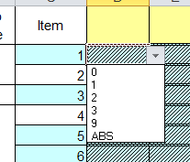

 |  | La feuille "Saisie" permet d'obtenir automatiquement les pourcentages de réussites :
 |  | *par item (dernière colonne du tableau) | *par élève (dernière ligne du tableau)

 | 2

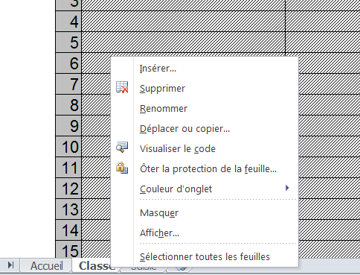
 |  | Il faut remplir un fichier par classe et non par école.

 |  | Pour renommer l'onglet avec le nom de la classe
 |  | 1. Cliquer droit sur l'onglet
 |  | 2. Choisir "renommer" dans le menu déroulant
 |  | 3. Pour valider et sortir, cliquer n'importe où ailleurs sur la page

 | 3

 |  | Les feuilles sont protégées afin que l'on ne puisse pas effacer une formule par erreur.

 |  | Si, exceptionnellement, il est nécessaire d'enlever la protection :

 |  | 1. Dans le ruban supérieur, ouvrir l'onglet "révision", groupe "modification", commande "ôter la protection de la feuille". |  | 2. Pour protéger à nouveau la feuille, utiliser la commande "protéger la feuille"(aucun mot de passe n'est exigé).

Analyse Eleve
Synthèse des résultats obtenus aux évaluations CP - septembre 2017

Français
Eleve 2 |  | Cliquer sur le nom de l'élève pour choisir un autre élève
 |  |  | Résultats obtenus
Français | Connaitre des concepts et du lexique propres à l'écrit (9 items) |  | 55.56%
 | Ecrire les lettres dicteés par l'enseignant (1 item) |  | 0.00%
 | Reconnaitre les lettres lues par l'enseignant (1 item) |  | 0.00%
 | Distinguer les syllabes d'un mot prononcé (1 item) |  | 100.00%
 | Segmenter un mot, repérer et localiser la place de la syllabe prononcée par l'enseignant (1 item) |  | 0.00%
 | Identifier la syllabe commune à plusieurs mots (4 items) |  | 75.00%
 | Repérer des éléments communs à des mots (attaque, rime) (3 items) |  | 33.33%
 | Lire des mots fréquemment rencontrés (4 items) |  | 50.00%
 | Dégager le thème d'un texte entendu (1 item) |  | 0.00%
 | Comprendre un message oral et répondre de façon pertinente (1 item) |  | 100.00%
 | Recopier des mots (4 items) |  | 25.00%
 | Ecrire des mots (4 items) |  | 50.00%
 | Compléter des ensembles (4 items) |  | 50.00%
47.37% | Nommer des éléments et expliciter des stratégies (3 items) |  | 100.00%
Mathématiques
 |  |  | Résultats obtenus
Mathématiques | Associer un nombre donné à son écriture chiffrée (2 items) |  | 50.00%
 | Comparer des quantités (1 item) |  | 0.00%
 | Comparer des quantités (3 items) |  | 100.00%
 | Dénombrer les quantités en associant les représentations du nombre (3 items) |  | 66.67%
 | Dénombrer une quantité (1 item) |  | 0.00%
 | Identifier les informations spatiales pour situer des objets (5 items) |  | 60.00%
 | Identifier le principe d’organisation d’un algorithme et poursuivre son application (4 items) |  | 100.00%
 | Recomposer mentalement (par composition ou décomposition) des petites quantités pour résoudre un problème (3 items) |  | 33.33%
69.23% | Constituer une collection dont le cardinal est donné en modifiant une première collection (4 items) |  | 100.00%

